マスターズ表紙
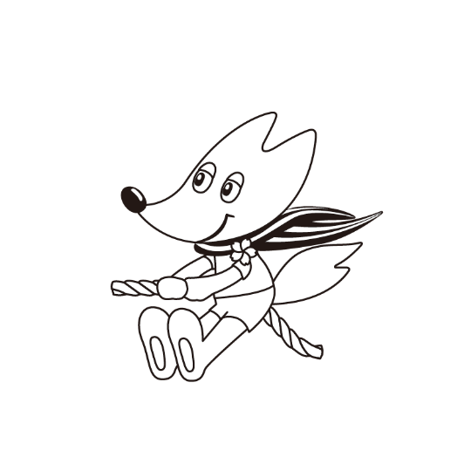

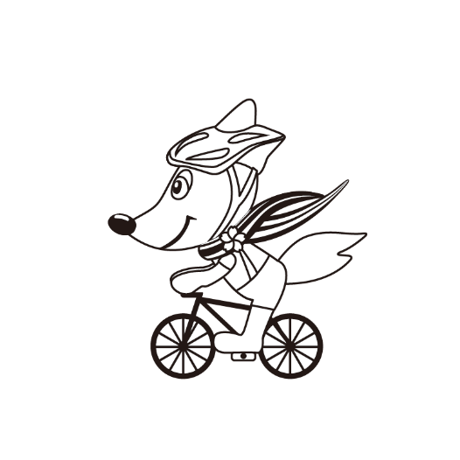
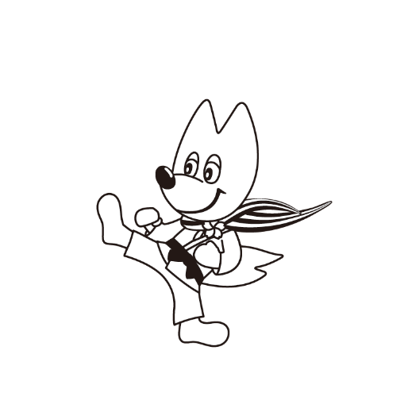



第49回京都府民総合体育大会
市町村交流マスターズ大会

参 加 申 込 書

 | 参加申込提出期限

 | グラウンド・ゴルフ | 2026年 ５月 １日（金）
 | ゲートボール | 2026年 ５月 13日（水）
 | テニス | 2026年 ６月 ５日（金）
 | 卓球 | 2026年 ７月 17日（金）
 | ソフトテニス | 2026年 ８月 27日（木）
 | バレーボール 軟式野球 バドミントン ソフトボール サッカー 陸上競技 ゴルフ | 2026年 ９月 ４日（金）
 | ボウリング | 2026年 12月 11日（金）

